2018成果物
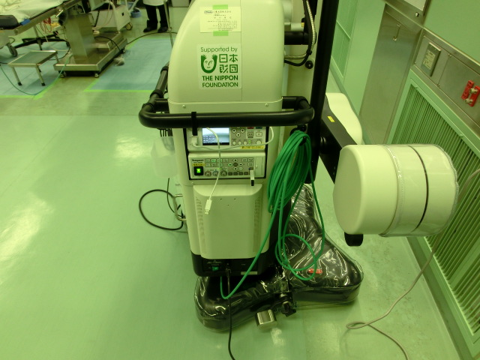
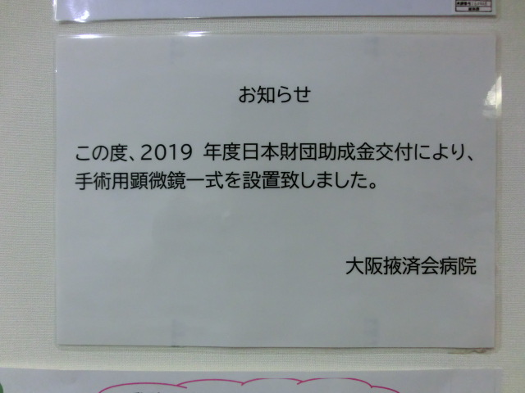
名古屋掖済会病院 |  |  | 一般X線撮影間接変換FPD装置

大阪掖済会病院 |  | 手術用顕微鏡一式
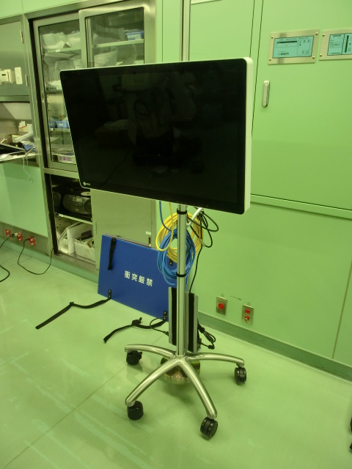
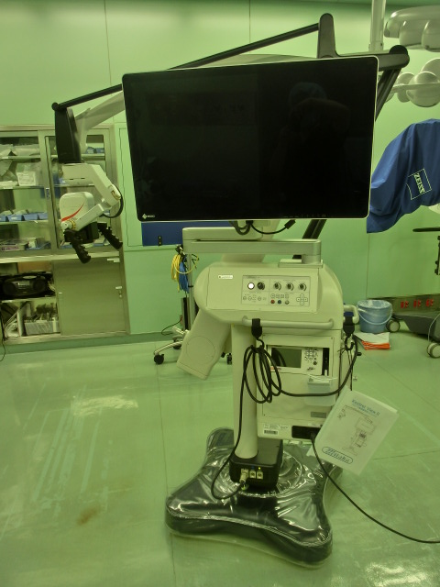

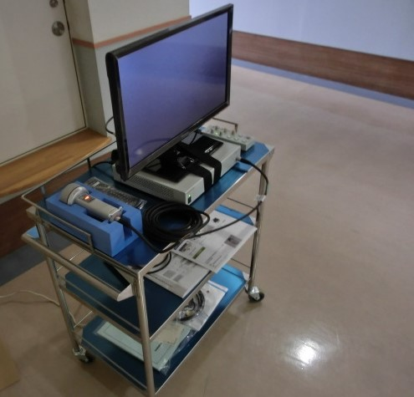
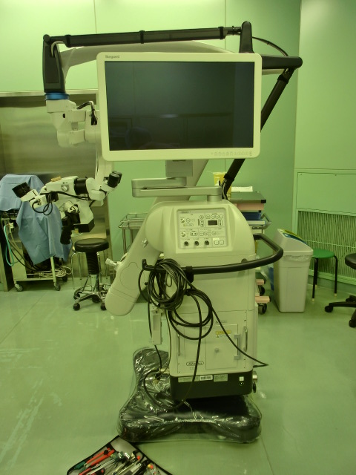

 | 【 日本財団シール 】 |  |  | 【 院内掲示 】

